補足資料
3C |  |  | 画面レイアウト |  |  |  |  |  |  |  |  | システムID |  |  | - |  | 計画書No |  | K2406-S0001
 |  |  |  |  |  |  |  |  |  |  |  | システム名 |  |  | どこつぶシステム
 |  |  | 機能ID | F001 |  | ログイン |  |  |  |  |  | 作成日 |  |  | 2024-04-01 |  | 更新日 |  | 2024-04-01
 |  |  | 画面ID | D001 |  | ログイン画面 |  |  |  |  |  | 作成者 |  |  | 京セラ太郎 |  | 更新者 |  | 京セラ太郎

 | Ⅰ．画面レイアウトイメージ

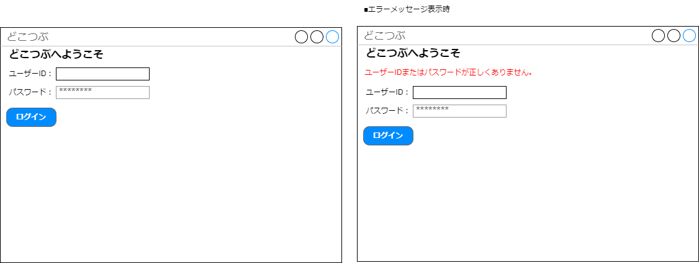

 | Ⅱ．画面項目定義 |  |  |  |  |  |  |  |  |  |  |  | 画面チェック
 |  | No. | 画面項目名 |  | 属性 |  | 桁数 |  |  | 表示形式 | 入力可文字種 |  | 必須 | ﾊﾞﾘﾃﾞｰｼｮﾝ |  | 初期値 | 説明／表示時参照テーブル
 |  | 1 | ユーザーID |  | テキスト ボックス |  | 1 | 10 |  | - | 半角英数字 |  | 〇 | 10 |  | - | -
 |  | 2 | パスワード |  | パスワード |  | 1 | 10 |  | - | 半角英数字 |  | 〇 | 10 |  | - | -
 |  | 3 | ログインボタン |  | ボタン |  | - | - |  | テキスト | - |  | - | - |  | - | -
 |  | 4 | タイトル |  | ラベル |  | - | - |  | テキスト | - |  | - | - |  | - | -
 |  | 5 | エラーメッセージ |  | ラベル |  | - | - |  | テキスト | - |  | - | - |  | - | -
 |  | 6
 |  | 7
 |  | 8
 |  | 9

 | Ⅲ．画面項目イベント定義
 |  | No. | 画面項目 |  | イベント内容 |  |  |  | 処理内容 |  |  |  |  |  |  |  |  | メッセージ
 |  | 1 | ログイン |  | クリック |  |  |  | ログイン認証処理を行う。（ACCOUNTSテーブルの USER_ID,PASS 参照） |  |  |  |  |  |  |  |  | -
 |  | 2 | ユーザーID |  | 入力 |  |  |  | - |  |  |  |  |  |  |  |  | -
 |  | 3 | パスワード |  | 入力 |  |  |  | - |  |  |  |  |  |  |  |  | -
 |  | 4 | エラー メッセージ |  | ログイン |  |  |  | ログイン失敗時、エラーメッセージを表示する。 |  |  |  |  |  |  |  |  | ユーザーIDまたはパスワードが正しくありません。
 |  | 5
 |  | 6
 |  | 7
 |  | 8
 |  | 9
 |  | 10

サンプル
3C |  |  |  | 画面レイアウト |  |  |  |  |  |  |  |  |  |  |  |  |  |  |  |  |  |  |  |  |  | システムID |  |  |  | XXX |  |  |  | 計画書No |  | MB9999-AK99-01 | 3D |  |  | 画面レイアウト |  |  | システムID | XXX | 計画書No | MB9999-AK99-01
 |  |  |  |  |  |  |  |  |  |  |  |  |  |  |  |  |  |  |  |  |  |  |  |  |  | システム名 |  |  |  | ＸＸＸＸＸシステム |  |  |  |  |  |  |  |  |  |  |  |  | システム名 | ＸＸＸＸＸシステム
 |  |  |  | 機能ID |  |  |  |  | XXX01 |  |  |  | ＸＸＸＸＸＸＸＸＸＸＸ |  |  |  |  |  |  |  |  |  |  |  |  | 作成日 |  |  |  | YYYY/MM/DD |  |  |  | 更新日 |  | YYYY/MM/DD |  |  |  | 機能ID | XXX01 | ＸＸＸＸＸＸＸＸＸＸＸ | 作成日 | YYYY/MM/DD | 更新日 | YYYY/MM/DD
 |  |  |  | 画面ID |  |  |  |  | XXXX011 |  |  |  | ＸＸＸＸＸＸＸＸＸＸＸ |  |  |  |  |  |  |  |  |  |  |  |  | 作成者 |  |  |  | ＸＸ |  |  |  | 更新者 |  | ＸＸ |  |  |  | 画面ID | XXXX011 | ＸＸＸＸＸＸＸＸＸＸＸ | 作成者 | ＸＸ | 更新者 | ＸＸ
各項目に項番を採番する。画面項目定義とリンクする。
画面標準で記述されていれば、その旨を記述すればよい。
 | Ⅰ．画面レイアウト |  |  |  |  |  |  |  |  |  |  |  |  |  |  |  |  |  |  |  |  |  |  |  |  |  |  |  |  |  |  |  |  |  |  |  |  | Ⅰ．画面レイアウト

 |  | 海外輸出管理システム インボイス・パッキングリスト発行_XXXXXXXX
１５
１６
１７
 |  |  | YYYY/MM/DD hh:mm:ss |  |  |  |  |  |  | XXXXX |  |  |  |  |  |  |  |  |  |  |  |  |  |  |  |  |  |  |  |  | F1:実行 |  | F3:クリア | F9:終了

１
２
３
７
８
９
５
６
 |  |  |  | 会社 |  |  |  | 全て |  | ▼ |  |  | KCｲﾝﾎﾞｲｽ発行 |  |  |  |  |  |  | 客先ｲﾝﾎﾞｲｽ発行 |  |  |  |  |  |  |  |  |  |  | F2:検索 |  | F4:全発行 | F5:全削除
４
 |  |  |  | 出力条件 |  |  |  | 発行 |  | ▼ |  | インボイスNo． |  |  |  |  |  | XXXXXXX |  |  | ～ | XXXXXXX
１０
１１
１２
１３
１４
 |  |  | 発行区分 |  |  |  | INVOICENo. |  |  |  |  | KCｲﾝﾎﾞｲｽ(CP1) |  |  |  |  |  | 客先ｲﾝﾎﾞｲｽ(CP2)
 |  |  |  |  |  |  | XXXXXXX |  |  |  |  |  |  |  |  | 99 |  |  |  |  | 99
 |  |  |  |  |  |  | XXXXXXX |  |  |  |  |  |  |  |  | 99 |  |  |  |  | 99
 |  |  |  |  |  |  | XXXXXXX |  |  |  |  |  |  |  |  | 99 |  |  |  |  | 99
 |  |  |  |  |  |  | XXXXXXX |  |  |  |  |  |  |  |  | 99 |  |  |  |  | 99
 |  |  |  |  |  |  | XXXXXXX |  |  |  |  |  |  |  |  | 99 |  |  |  |  | 99
 |  |  |  |  |  |  | XXXXXXX |  |  |  |  |  |  |  |  | 99 |  |  |  |  | 99
 |  |  |  |  |  |  | XXXXXXX |  |  |  |  |  |  |  |  | 99 |  |  |  |  | 99
 |  |  |  |  |  |  | XXXXXXX |  |  |  |  |  |  |  |  | 99 |  |  |  |  | 99
 |  |  |  |  |  |  | XXXXXXX |  |  |  |  |  |  |  |  | 99 |  |  |  |  | 99

 |  |  | F1:実行 |  |  | F2 |  |  | F3:クリア |  | F4:全発行 |  |  |  |  | F5:全削除 |  |  | F6 |  | F7 |  |  | F8 |  |  |  | F9:終了 |  |  | F10 |  | F11 | F12

 | Ⅱ．画面表示制御・表示パターン |  |  |  |  |  |  |  |  |  |  |  |  |  |  |  |  |  |  |  |  |  |  |  |  |  |  |  |  |  |  |  |  |  |  |  |  | Ⅱ．画面表示制御・表示パターン

 |  |  | なし |  |  |  |  |  |  |  |  |  |  |  |  |  |  |  |  |  |  |  |  |  |  |  |  |  |  |  |  |  |  |  |  |  |  |  | なし

 | Ⅲ．画面表示仕様
 |  |  | 参照エンティティ |  |  |  |  |  |  | A |  | インボイス発行データ
 |  |  |  |  |  |  |  |  |  | B
 |  |  |  |  |  |  |  |  |  | C

 |  |  | 抽出条件
 |  |  | 1 |  | A..インボイス発行拠点 |  |  |  |  |  |  |  |  |  |  |  |  |  |  |  | ＝ |  |  |  | ログインユーザーのインボイス発行拠点
 |  |  | 2
 |  |  | 3
 |  |  | 検索条件
 |  |  | 1 |  | A..会社コード |  |  |  |  |  |  |  |  |  |  |  |  |  |  |  | ＝ |  |  |  | 画面.会社 ※「全て」の場合は条件をはずす。
 |  |  | 2 |  | A..発行FLG |  |  |  |  |  |  |  |  |  |  |  |  |  |  |  | ＝ |  |  |  | 画面.出力条件 ※「発行」の場合、未発行
 |  |  |  |  |  |  |  |  |  |  |  |  |  |  |  |  |  |  |  |  |  |  |  |  | 「再発行」の場合、発行済み
 |  |  | 3 |  | A..インボイスNo |  |  |  |  |  |  |  |  |  |  |  |  |  |  |  | ≧ |  |  |  | 画面.インボイスNo（FROM）
 |  |  | 4 |  | A..インボイスNo |  |  |  |  |  |  |  |  |  |  |  |  |  |  |  | ≦ |  |  |  | 画面.インボイスNo（TO）
 |  |  | ソート順
 |  |  | 1 |  | A..インボイスNo. |  |  |  |  |  |  |  |  |  |  |  |  |  |  |  | 昇順 |  |  |  | －
 |  |  | 2 |  |  |  |  |  |  |  |  |  |  |  |  |  |  |  |  |  |  |  |  |  | －
 |  |  | 3 |  |  |  |  |  |  |  |  |  |  |  |  |  |  |  |  |  |  |  |  |  | －

 | Ⅳ．画面項目イベント詳細
 |  | No. |  | 画面項目 |  |  |  | イベント内容 |  |  |  |  |  | キー割当 |  |  |  | 処理内容 |  |  |  |  |  |  |  |  |  |  |  |  |  |  |  |  | メッセージ
 |  | 1 |  | 検索 ﾎﾞﾀﾝ |  |  |  | ボタン押下 |  |  |  |  |  | F2 |  |  |  | インボイスNO(FROM)、インボイスNO(TO)を元に、インボイス発行データを検索し、インボイス発行済みのインボイスNOをインボイス一覧に表示する。
 |  | 2 |  | 全項目 |  |  |  | Enterキー押下 |  |  |  |  |  | - |  |  |  | リストビュー内で次に編集可能な項目にフォーカスが移動する。
 |  | 3 |  | 全項目 |  |  |  | Tabキー押下 |  |  |  |  |  | - |  |  |  | リストビュー内で次に編集可能な項目にフォーカスが移動する。
 |  | 4 |  | ﾁｪｯｸ ﾎﾞｯｸｽ |  |  |  | [Shift+↓(↑)]キー押下 |  |  |  |  |  | - |  |  |  | チェックボックスにフォーカスがある場合は、そのチェックボックスにチェックを入れ、フォーカスを下(上)に移動する。移動したチェックボックスすべてにチェックを入れる。
 |  | 5 |  | ﾁｪｯｸ ﾎﾞｯｸｽ |  |  |  | 右クリック |  |  |  |  |  | - |  |  |  | チェックボックスにチェックを1つ入れ、他のチェックボックスに右クリックでチェックを入れると、その間のチェックボックスすべてにチェックが入る。
 |  | 6 |  | 全発行 ﾎﾞﾀﾝ |  |  |  | ボタン押下 |  |  |  |  |  | F4 |  |  |  | 項目6(インボイス一覧)の発行区分のチェックボックスを全てチェック状態にする。
 |  | 7 |  | 全解除 |  |  |  | ボタン押下 |  |  |  |  |  | F5 |  |  |  | 項目6(インボイス一覧)の発行区分のチェックボックスを全て解除状態にする。
 |  | 8 |  | 実行 |  |  |  | ボタン押下 |  |  |  |  |  | F1 |  |  |  | チェックされた内容でインボイス発行データを作成する。
 |  | 9 |  | クリア |  |  |  | ボタン押下 |  |  |  |  |  | F3 |  |  |  | 画面を初期状態に戻す。
 |  | 10 |  | 終了 |  |  |  | ボタン押下 |  |  |  |  |  | F9 |  |  |  | 画面を終了しメニューに戻る。

 | Ⅰ．画面項目定義
 |  | １）ヘッダー
 |  | No. |  | 画面項目名 |  |  |  |  |  |  | 属性 |  |  |  | TAB |  | 桁数 |  | 表示形式 |  |  |  | 入力可文字種 |  |  |  | 必須 |  | ﾊﾞﾘﾃﾞｰｼｮﾝ |  |  | 初期値 |  | 説明・ﾃﾞｰﾀ表示時参照項目
 |  | 1 |  | 会社名 |  |  |  |  |  |  | ﾌﾟﾙﾀﾞｳﾝ |  |  |  | 1 |  | 10 |  | - |  |  |  | - |  |  |  | - |  | - |  |  | 全て |  | 発行対象の会社名。 「全て」「KC」「KST」「JMM」「KKC」 ※ｺｰﾄﾞﾏｽﾀｰから取得する。
 |  | 2 |  | KCｲﾝﾎﾞｲｽ発行 |  |  |  |  |  |  | ﾁｪｯｸ ﾎﾞｯｸｽ |  |  |  | 2 |  | - |  | - |  |  |  | - |  |  |  | ○ |  | - |  |  | ﾁｪｯｸあり |  | KCｲﾝﾎﾞｲｽ発行・客先ｲﾝﾎﾞｲｽ発行両方にﾁｪｯｸがある場合、出力対象となるINVOICE No.のKC用を先に出力し、その後に客先用を出力する。
説明については、チェック処理設計と内容が２重管理にならないように気をつける。
 |  | 3 |  | 客先ｲﾝﾎﾞｲｽ発行 |  |  |  |  |  |  | ﾁｪｯｸ ﾎﾞｯｸｽ |  |  |  | 3 |  | - |  | - |  |  |  | - |  |  |  | ○ |  | - |  |  | ﾁｪｯｸあり |  | KCｲﾝﾎﾞｲｽ発行・客先ｲﾝﾎﾞｲｽ発行両方にﾁｪｯｸがある場合、出力対象となるINVOICE No.のKC用を先に出力し、その後に客先用を出力する。
 |  | 4 |  | 出力条件 |  |  |  |  |  |  | ﾌﾟﾙﾀﾞｳﾝ |  |  |  | 4 |  | 10 |  | - |  |  |  | - |  |  |  | - |  | - |  |  | 発行 |  | 発行・再発行
 |  | 5 |  | ｲﾝﾎﾞｲｽNo.(FROM) |  |  |  |  |  |  | ﾃｷｽﾄ ﾎﾞｯｸｽ |  |  |  | 5 |  | 9 |  | - |  |  |  | 半角英数字 |  |  |  | - |  | - |  |  | SPACE |  | 「発行」時は必須ﾁｪｯｸ不要。 「再発行」時はFROM又はTOのどちらか必須入力。
 |  | 6 |  | ｲﾝﾎﾞｲｽNo.(TO) |  |  |  |  |  |  | ﾃｷｽﾄ ﾎﾞｯｸｽ |  |  |  | 6 |  | 9 |  | - |  |  |  | 半角英数字 |  |  |  | - |  | - |  |  | SPACE |  | 「発行」時は必須ﾁｪｯｸ不要。 「再発行」時はFROM又はTOのどちらか必須入力。
 |  | 7 |  | F2:検索 |  |  |  |  |  |  | ﾎﾞﾀﾝ |  |  |  | 7 |  | - |  | - |  |  |  | - |  |  |  | - |  | - |  |  | - |  | -
 |  | 8 |  | F4:全発行 |  |  |  |  |  |  | ﾎﾞﾀﾝ |  |  |  | 11 |  | - |  | - |  |  |  | - |  |  |  | - |  | - |  |  | - |  | -
 |  | 9 |  | F5:全解除 |  |  |  |  |  |  | ﾎﾞﾀﾝ |  |  |  | 12 |  | - |  | - |  |  |  | - |  |  |  | - |  | - |  |  | - |  | -

 |  | ２）明細
 |  | No. |  | 画面項目 |  |  |  |  |  |  | 属性 |  |  |  | TAB |  | 桁数 |  | ﾌｫｰﾏｯﾄ |  |  |  | 入力IME |  |  |  | 必須 |  | ﾊﾞﾘﾃﾞｰｼｮﾝ |  |  | 初期値 |  | 説明
 |  | 10 |  | (ｲﾝﾎﾞｲｽ一覧) |  |  |  |  |  |  | ﾘｽﾄﾋﾞｭｰ |  |  |  | - |  | - |  | - |  |  |  | - |  |  |  | - |  | - |  |  | - |  | ｲﾝﾎﾞｲｽNo単位の一覧明細を表示する。
 |  | 11 |  | 発行区分 |  |  |  |  |  |  | ﾁｪｯｸﾎﾞｯｸｽ |  |  |  | 8 |  | - |  | - |  |  |  | - |  |  |  | - |  | - |  |  | - |  | 一覧表示の時、ﾁｪｯｸ付きで表示する。
 |  | 12 |  | INVOICENo. |  |  |  |  |  |  | ﾗﾍﾞﾙ |  |  |  | - |  | - |  | - |  |  |  | - |  |  |  | - |  | - |  |  | - |  | A.ｲﾝﾎﾞｲｽNo
 |  | 13 |  | KCインボイス(CP1) |  |  |  |  |  |  | ﾃｷｽﾄ ﾎﾞｯｸｽ |  |  |  | 9 |  | 2 |  | Z9 |  |  |  | 半角数字 |  |  |  | ○ |  | - |  |  | - |  | A.COPY1
 |  | 14 |  | 客先インボイス(CP2) |  |  |  |  |  |  | ﾃｷｽﾄ ﾎﾞｯｸｽ |  |  |  | 10 |  | 2 |  | Z9 |  |  |  | 半角数字 |  |  |  | ○ |  | - |  |  | - |  | A.COPY2

 |  | ３）共通
 |  | No. |  | 画面項目 |  |  |  |  |  |  | 属性 |  |  |  | TAB |  | 桁数 |  | ﾌｫｰﾏｯﾄ |  |  |  | 入力IME |  |  |  | 必須 |  | ﾊﾞﾘﾃﾞｰｼｮﾝ |  |  | 初期値 |  | 説明
 |  | 15 |  | F1:実行 |  |  |  |  |  |  | ﾎﾞﾀﾝ |  |  |  | 13 |  | - |  | - |  |  |  | - |  |  |  | - |  | - |  |  | - |  | -
 |  | 16 |  | F3:クリア |  |  |  |  |  |  | ﾎﾞﾀﾝ |  |  |  | 14 |  | - |  | - |  |  |  | - |  |  |  | - |  | - |  |  | - |  | -
 |  | 17 |  | F9:終了 |  |  |  |  |  |  | ﾎﾞﾀﾝ |  |  |  | 15 |  | - |  | - |  |  |  | - |  |  |  | - |  | - |  |  | - |  | -

 | Ⅵ．画面項目制御・出力仕様

 |  | １）ヘッダー |  |  |  |  |  |  |  |  | イベントによる項目制御（使用可/不可、編集値） ※"○"：使用可、"×"：使用不可。
 |  | No. |  | 画面項目名 |  |  |  |  |  |  | 起動時 |  |  |  | 検索 |  |  |  | 実行 |  |  | ｸﾘｱ
 |  | 1 |  | 会社名 |  |  |  |  |  |  | ○ | 初期値 |  |  | ○ | - |  |  | ○ | - |  | ○ | 初期値
 |  | 2 |  | KCｲﾝﾎﾞｲｽ発行 |  |  |  |  |  |  | ○ | 初期値 |  |  | ○ | - |  |  | ○ | - |  | ○ | 初期値
 |  | 3 |  | 客先ｲﾝﾎﾞｲｽ発行 |  |  |  |  |  |  | ○ | 初期値 |  |  | ○ | - |  |  | ○ | - |  | ○ | 初期値
 |  | 4 |  | 出力条件 |  |  |  |  |  |  | ○ | 初期値 |  |  | ○ | - |  |  | ○ | - |  | ○ | 初期値
 |  | 5 |  | ｲﾝﾎﾞｲｽNo.(FROM) |  |  |  |  |  |  | ○ | 初期値 |  |  | ○ | - |  |  | ○ | - |  | ○ | 初期値
 |  | 6 |  | ｲﾝﾎﾞｲｽNo.(TO) |  |  |  |  |  |  | ○ | 初期値 |  |  | ○ | - |  |  | ○ | - |  | ○ | 初期値
 |  | 7 |  | F2:検索 |  |  |  |  |  |  | ○ | - |  |  | × | - |  |  | × | - |  | ○ | -
 |  | 8 |  | F4:全発行 |  |  |  |  |  |  | × | - |  |  | ○ | - |  |  | ○ | - |  | × | -
 |  | 9 |  | F5:全解除 |  |  |  |  |  |  | × | - |  |  | ○ | - |  |  | ○ | - |  | × | -

 |  | ２）明細 |  |  |  |  |  |  |  |  | イベントによる項目制御（使用可/不可、編集値） ※"○"：使用可、"×"：使用不可。
 |  | No. |  | 画面項目 |  |  |  |  |  |  | 起動時 |  |  |  | 検索 |  |  |  | 実行 |  |  | ｸﾘｱ
 |  | 10 |  | (ｲﾝﾎﾞｲｽ一覧) |  |  |  |  |  |  | × | 枠のみ表示 |  |  | ○ | ﾃﾞｰﾀ表示 |  |  | ○ | － |  | × | 初期値
 |  | 11 |  | 発行区分 |  |  |  |  |  |  | × | - |  |  | ○ | ﾁｪｯｸ有 |  |  | ○ | － |  | × | 初期値
 |  | 12 |  | INVOICENo. |  |  |  |  |  |  | × | - |  |  | × | ﾃﾞｰﾀ表示 |  |  | × | － |  | × | 初期値
 |  | 13 |  | KCインボイス(CP1) |  |  |  |  |  |  | × | - |  |  | ○ | ﾃﾞｰﾀ表示 |  |  | ○ | － |  | × | 初期値
 |  | 14 |  | 客先インボイス(CP2) |  |  |  |  |  |  | × | - |  |  | ○ | ﾃﾞｰﾀ表示 |  |  | ○ | － |  | × | 初期値

 |  | ３）共通 |  |  |  |  |  |  |  |  | イベントによる項目制御（使用可/不可、編集値） ※"○"：使用可、"×"：使用不可。
 |  | No. |  | 画面項目 |  |  |  |  |  |  | 起動時 |  |  |  | 検索 |  |  |  | 実行 |  |  | ｸﾘｱ
 |  | 15 |  | F1:実行 |  |  |  |  |  |  | × | － |  |  | ○ | － |  |  | × | － |  | × | －
 |  | 16 |  | F3:クリア |  |  |  |  |  |  | ○ | － |  |  | － | － |  |  | － | － |  | ○ | －
 |  | 17 |  | F9:終了 |  |  |  |  |  |  | ○ | － |  |  | － | － |  |  | ー | － |  | ○ | －

実案件サンプル（輸出情報開示）
海外輸出管理システム |  |  |  |  |  |  |  | 計画書№ |  |  |  | ｼﾞｮﾌﾞｸﾞﾙｰﾌﾟｺｰﾄﾞ |  | ｼﾞｮﾌﾞｸﾞﾙｰﾌﾟ名 |  |  |  |  | 仕様決定日 | 作成
画面設計書 |  |  |  |  |  |  |  |  |  |  |  | PBG |  | 海外輸出管理システム |  |  |  |  | 2007-09-18 | 大山
出荷情報営業開示Web |  |  |  |  |  |  |  | K0605-AK01
画面名称 |  |  |  |  |  |  |  | インボイス一覧検索 検索結果画面

○出力パターンごとに、具体的な出力例を記述しており、わかりやすい。
 | Ⅰ．画面ＩＤ
 |  |  | GPBG701

 | Ⅱ． |  | 画面イメージ
 |  |  | ﾛｯﾄ明細を展開した場合
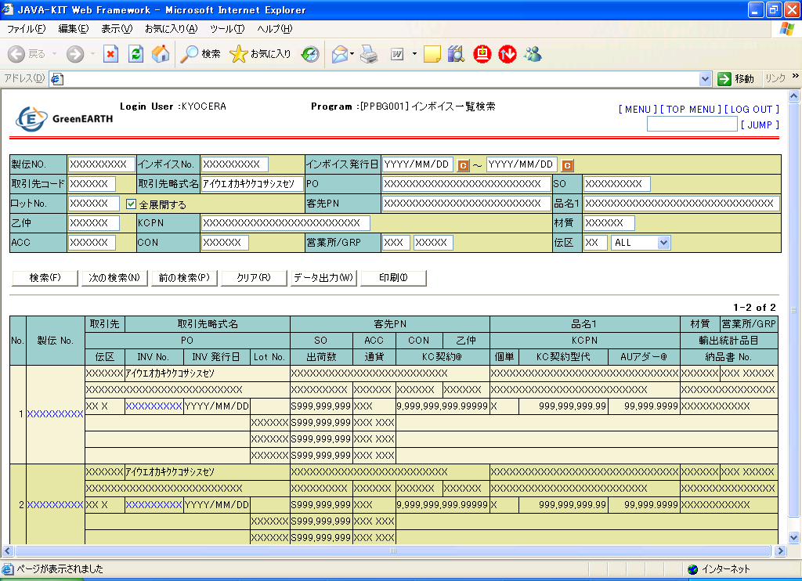

52
53
54

 |  |  | ﾛｯﾄ明細を展開しない場合
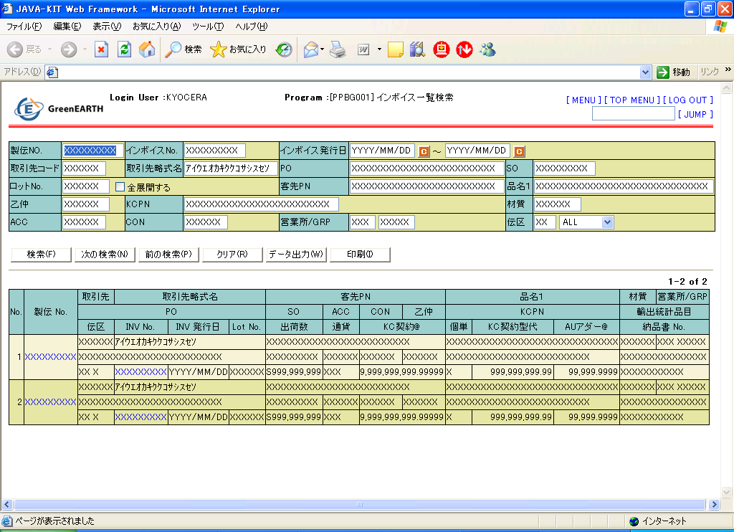

 | Ⅲ． |  | 画面項目定義
 |  | ※画面上段部のLogin UserやProgram項目はJAVA-KIT Web Frameworkに準拠する。
 | ＜検索項目部＞
 | No. | 画面項目 |  |  | 属性 |  |  |  | 必須 |  | 入力値 |  | 初期値 |  | 桁／バイト |  | 備考
 | 1 | 製伝NO. |  |  | テキスト |  |  |  |  | - | 英数半角 |  | - |  | 9バイト |  | -
 | 2 | インボイスNo. |  |  | テキスト |  |  |  |  | - | 英数半角 |  | - |  | 9バイト |  | -
 | 3 | インボイス発行日 |  |  | テキスト |  |  |  |  | - | 英数半角 |  | - |  | 10バイト |  | カレンダサブウィンドによる日付参照取得有り
 |  |  |  |  |  |  |  |  |  |  |  |  |  |  |  |  | 範囲指定での検索を行う。
 | 4 | 取引先コード |  |  | テキスト |  |  |  |  | - | 英数半角 |  | - |  | 6バイト |  | -
 | 5 | 取引先略称名 |  |  | テキスト |  |  |  |  | - | 英数半角ｶﾅ |  | - |  | 15バイト |  | 後方曖昧検索とする。ime-mode有:無効
 | 6 | PO |  |  | テキスト |  |  |  |  | - | 英数半角ｶﾅ |  | - |  | 25バイト |  | 後方曖昧検索とする。ime-mode有:無効
 | 7 | SO |  |  | テキスト |  |  |  |  | - | 英数半角ｶﾅ |  | - |  | 9バイト |  | 後方曖昧検索とする。ime-mode有:無効
 | 8 | ロットNo. |  |  | テキスト |  |  |  |  | - | 英数半角 |  | - |  | 6バイト |  | -

 | Ⅲ． |  | 画面項目定義
 |  | ※画面上段部のLogin UserやProgram項目はJAVA-KIT Web Frameworkに準拠する。
 | ＜検索項目部＞
 | No. | 画面項目 |  |  | 属性 |  |  |  | 必須 |  | 入力値 |  | 初期値 |  | 桁／バイト |  | 備考
 | 9 | 全展開する |  |  | チェック |  |  |  |  | - | 英数半角 |  | チェック無 |  | - |  | -
 | 10 | 客先PN |  |  | テキスト |  |  |  |  | - | 英数半角ｶﾅ |  | - |  | 25バイト |  | 後方曖昧検索とする。ime-mode有:無効
 | 11 | 品名１ |  |  | テキスト |  |  |  |  | - | 英数半角ｶﾅ |  | - |  | 30バイト |  | 後方曖昧検索とする。ime-mode有:無効
 | 12 | 乙仲 |  |  | テキスト |  |  |  |  | - | 英数半角 |  | - |  | 6バイト |  | -
 | 13 | KCPN |  |  | テキスト |  |  |  |  | - | 英数半角ｶﾅ |  | - |  | 25バイト |  | 後方曖昧検索とする。ime-mode有:無効
 | 14 | 材質 |  |  | テキスト |  |  |  |  | - | 英数半角ｶﾅ |  | - |  | 6バイト |  | 後方曖昧検索とする。ime-mode有:無効
 | 15 | ACC |  |  | テキスト |  |  |  |  | - | 英数半角 |  | - |  | 6バイト |  | -
 | 16 | CON |  |  | テキスト |  |  |  |  | - | 英数半角 |  | - |  | 6バイト |  | -
 | 17 | 営業所/GRP |  |  | テキスト |  |  |  |  | - | 英数半角 |  | - |  | 3 + 5バイト |  | 営業所コードと営業GRP
 | 18 | 伝区 |  |  | テキスト |  |  |  |  | - | 英数半角 |  | - |  | 2バイト |  | -
 | 19 | 発行区分 |  |  | リスト |  |  |  |  | - | 英数半角 |  | - |  | - |  | -
 | ＜制御ボタン部＞
 | No. | 画面項目 |  |  | 属性 |  |  |  | 必須 |  | 入力値 |  | 初期値 |  | 桁／バイト |  | 備考
 | 20 | 検索 |  |  | ボタン |  |  |  |  | - | - |  | - |  | - |  | -
 | 21 | 次の検索 |  |  | ボタン |  |  |  |  | - | - |  | - |  | - |  | 50レコード以上存在し次ページがある場合に限り有効とする。
 | 22 | 前の検索 |  |  | ボタン |  |  |  |  | - | - |  | - |  | - |  | 現在表示画面が1レコード目以外に限り有効とする。
 | 23 | クリア |  |  | ボタン |  |  |  |  | - | - |  | - |  | - |  | -
 | 24 | データ出力 |  |  | ボタン |  |  |  |  | - | - |  | - |  | - |  | -
 | 25 | 印刷 |  |  | ボタン |  |  |  |  | - | - |  | - |  | - |  | -

 | ＜一覧ヘッダ部＞
 | No. | 画面項目 |  |  | 属性 |  |  |  | 必須 |  | 入力値 |  | 初期値 |  | 桁／バイト |  | 備考
 | 26 | 現在表示件数範囲/総件数 |  |  | ラベル |  |  |  |  | - | - |  | - |  | - |  | 製伝数でカウント表示する。

 | ＜一覧明細部＞
 | No. | 画面項目 |  |  | 属性 |  |  |  | 必須 |  | 入力値 |  | 初期値 |  | 桁／バイト |  | 備考
 | 27 | No. |  |  | ラベル |  |  |  |  | - | - |  | - |  | - |  | -
 | 28 | 製伝No. |  |  | ラベル |  |  |  |  | - | - |  | - |  | 9 |  | 【製伝照会画面】へ遷移する。
 | 29 | 取引先 |  |  | ラベル |  |  |  |  | - | - |  | - |  | 6
 | 30 | 取引先略式名 |  |  | ラベル |  |  |  |  | - | - |  | - |  | 15
 | 31 | 客先PN |  |  | ラベル |  |  |  |  | - | - |  | - |  | 25
 | 32 | 品名1 |  |  | ラベル |  |  |  |  | - | - |  | - |  | 30
 | 33 | 材質 |  |  | ラベル |  |  |  |  | - | - |  | - |  | 5
 | 36 | 営業所/GRP |  |  | ラベル |  |  |  |  | - | - |  | - |  | 3 + 5
 | 44 | PO |  |  | ラベル |  |  |  |  | - | - |  | - |  | 25
 | 45 | SO |  |  | ラベル |  |  |  |  | - | - |  | - |  | 9
 | 34 | ACC |  |  | ラベル |  |  |  |  | - | - |  | - |  | 6
 | 46 | CON |  |  | ラベル |  |  |  |  | - | - |  | - |  | 6
 | 38 | 乙仲 |  |  | ラベル |  |  |  |  | - | - |  | - |  | 6
 | 35 | KCPN |  |  | ラベル |  |  |  |  | - | - |  | - |  | 25
 | 39 | 輸出統計品目 |  |  | ラベル |  |  |  |  | - | - |  | - |  | 15
 | 39 | 伝区 |  |  | ラベル |  |  |  |  | - | - |  | - |  | 2 + 1
 | 40 | INV No. |  |  | ラベル |  |  |  |  | - | - |  | - |  | 9 |  | 【インボイス照会画面】へ遷移する。
 | 41 | INV 発行日 |  |  | ラベル |  |  |  |  | - | - |  | - |  | 10 |  | YYYY/MM/DD形式で表示する。
 | 42 | Lot No. |  |  | ラベル |  |  |  |  | - | - |  | - |  | 6 |  | 全展開する場合、代表ロットNOの表示はしない。 全展開しない場合、代表ロットNOの表示を行う。
 | 43 | 出荷数 |  |  | ラベル |  |  |  |  | - | - |  | - |  | S9 |  | 桁区切り・小数点表示とし、SZZZ,ZZZ,ZZ9定義とする。伝区によってマイナス符号表示とする。
 | 44 | 通貨 |  |  | ラベル |  |  |  |  | - | - |  | - |  | 3
 | 45 | KC契約@ |  |  | ラベル |  |  |  |  | - | - |  | - |  | 10V5 |  | Z,ZZZ,ZZZ,ZZ9.99ZZZ形式で表示する。
 | 47 | 個単 |  |  | ラベル |  |  |  |  | - | - |  | - |  | 1
 | 48 | KC契約型代 |  |  | ラベル |  |  |  |  | - | - |  | - |  | 9V2 |  | ZZZ,ZZZ,ZZ9.99形式で表示する。
 | 49 | AUｱﾀﾞｰ@ |  |  | ラベル |  |  |  |  | - | - |  | - |  | 5V4 |  | ZZ,ZZ9.9999形式で表示する。
 | 51 | 納品書No. |  |  | ラベル |  |  |  |  | - | - |  | - |  | 11

 | ＜一覧明細部＞
 | ※NO.9「全展開する」項目にチェックがある場合のみ表示する。
 | No. | 画面項目 |  |  | 属性 |  |  |  | 必須 |  | 入力値 |  | 初期値 |  | 桁／バイト |  | 備考
 | 52 | Lot No. |  |  | ラベル |  |  |  |  | - | - |  | - |  | 6 |  | -
 | 53 | 出荷数 |  |  | ラベル |  |  |  |  | - | - |  | - |  | S9 |  | 桁区切り・小数点表示とし、SZZZ,ZZZ,ZZ9定義とする。
 | 54 | 原産国/名 |  |  | ラベル |  |  |  |  | - | - |  | - |  | 3 + 3 |  | -

 | Ⅳ． |  | 画面項目イベント詳細

 | No. | イベント内容 |  |  | キー割当 |  | 処理内容 |  |  |  |  |  |  |  |  | 遷移先画面名 |  | 備考
 | 20 | ボタン押下 |  |  | alt + F |  | NO.1～19の項目を条件に検索を行い、結果画面へ表示する。 |  |  |  |  |  |  |  |  | インボイス検索結果 |  | -
 | 21 | ボタン押下 |  |  | alt + N |  | - |  |  |  |  |  |  |  |  | - |  | -
 | 22 | ボタン押下 |  |  | alt + P |  | - |  |  |  |  |  |  |  |  | - |  | -
 | 23 | ボタン押下 |  |  | alt + R |  | NO.1～19の項目をクリアする。 |  |  |  |  |  |  |  |  | - |  | -
 | 24 | ボタン押下 |  |  | alt + W |  | NO.1～19の項目を条件に合致した情報をテキスト出力する。 |  |  |  |  |  |  |  |  |  |  | テキスト出力画面を別ウィンドウで表示
 | 25 | ボタン押下 |  |  | alt + I |  | NO.1～19の項目を条件に合致した情報をリスト出力する。 |  |  |  |  |  |  |  |  | - |  | インボイス検索結果リスト出力

 | Ⅴ. |  | 更新履歴

 | No. | 作成日 |  | 作成者 |  | 内容
 | 1 | 2007/9/18 |  | 大山寿一 |  | 新規作成

実案件サンプル（輸出管理）
海外輸出管理システム |  |  |  |  |  |  |  |  |  | 計画書No. |  |  | ｼﾞｮﾌﾞｸﾞﾙｰﾌﾟｺｰﾄﾞ |  | ｼﾞｮﾌﾞｸﾞﾙｰﾌﾟ名 |  |  |  | 仕様決定日 | 作成
画面設計書 |  |  |  |  |  |  |  |  |  | MB0812-AK04 |  |  | PBG |  | 海外輸出管理システム |  |  |  | 2009-02-16 | 大栢

画面名称 |  |  |  |  |  |  |  |  |  | インボイス組 編集

 | Ⅰ．画面ＩＤ
 |  |  | GPBG209B

 | Ⅱ． |  | 画面イメージ

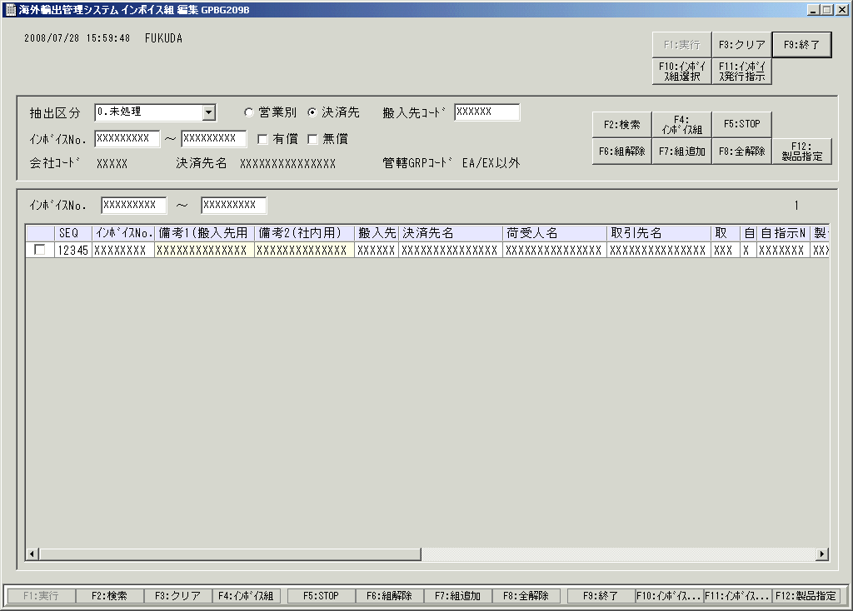

21
22
1
2
3
14
15
16

5
6
4
17
18
19
7
8
9
20

10
11
13
INV_Chk
12
XXXXX

 |  | ＜横スクロール後＞
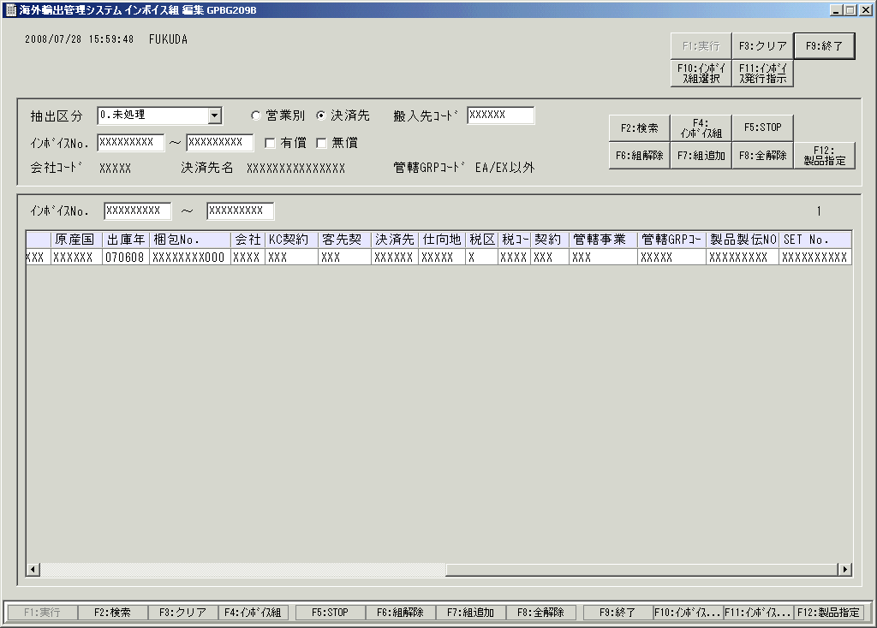

 | 【現行システムからの変更事項】

 |  | １． |  | 新規追加内容。

 |  |  | ・ | 抽出区分に「自動組」を追加します。自動組区分＝「1」「2」「3」のデータを表示します。
 |  |  | ・ | 抽出条件に、梱包残「含む」「含まない」を追加します。（デフォルト：含む）
 |  |  |  | 朝運用する締め処理後は「含む」を選択し、当日の特発インボイス発行を行う場合は「含まない」を選択します。
 |  |  | ・ | 明細部分に、「自動組」に関連する項目を出力します。

 |  | ２． |  | 変更内容

 |  |  | ・ | 明細部分の「管理」欄と「インボイスNo」欄の場所を変更しております。
 |  |  |  | （チェックをつける際に管理SEQが近いほうが確認しやすいため）
 |  |  | ・項目名称変更
 |  |  |  | 「管理SEQ.NO」→「SEQ」
 |  |  | ・自動組解除リスト
 |  |  |  |  | 新規帳票として”自動組解除リスト”を出力する機能を新設しようと考えていましたが、SET No.
 |  |  |  |  | 採番の対応により不要とし、新設しないこととします。

○特殊な画面表示制御は詳細な説明をつけて、画面の動きが分かりやすいようにしている。

 | 【型代/ﾁｬｰｼﾞ製品指定の運用について】

 |  | １．製品指定登録について
 |  | ①ｲﾝﾎﾞｲｽ組：F4、組追加:F7を押下した際に、型のみの製伝かﾁｬｰｼﾞで製品指定がされていないﾃﾞｰﾀが存在する場合、
 |  |  |  | 型・ﾁｬｰｼﾞｾｯﾄ製品選択をﾎﾟｯﾌﾟｱｯﾌﾟにて表示します。
 |  | ※型・ﾁｬｰｼﾞ製品指定登録画面には、ｲﾝﾎﾞｲｽ組した梱包NO.で混載区分＝'0'の製品の管理SEQを表示します。
 |  | 上記対象ﾃﾞｰﾀが同一ｲﾝﾎﾞｲｽNO.に１件も存在しない場合は、ﾜｰﾆﾝｸﾞﾒｯｾｰｼﾞを表示します。

 |  |  |  | ②型・ﾁｬｰｼﾞ製品指定登録画面の実行ﾎﾞﾀﾝ押下時
 |  |  |  |  | 型のみのﾃﾞｰﾀが終了の場合：
 |  | ﾜｰﾆﾝｸﾞﾒｯｾｰｼﾞを表示します。 |  |  | 型・ﾁｬｰｼﾞ製品指定登録画面のﾁｪｯｸﾎﾞｯｸｽをｸﾘｱし、指定済みの欄をｶｳﾝﾄｱｯﾌﾟします。
 |  |  |  |  | 型のみのﾃﾞｰﾀがまだ存在する場合：
 |  |  |  |  | 「次の製品登録を行ってください」のﾒｯｾｰｼﾞを表示し、
 |  |  |  |  | 次の型/ﾁｬｰｼﾞﾃﾞｰﾀを型・ﾁｬｰｼﾞ製品指定登録画面の型/ﾁｬｰｼﾞ管理SEQ、型/ﾁｬｰｼﾞ製伝NO.、取引先略式名に
 |  |  |  |  | 表示し、ﾁｪｯｸﾎﾞｯｸｽのｸﾘｱを行い、指定済みの欄をｶｳﾝﾄｱｯﾌﾟを行う。
 |  | ※型、ﾁｬｰｼﾞｾｯﾄ製品選択画面の終了ﾎﾞﾀﾝ押下した際に製品の指定がされていないﾃﾞｰﾀが存在した場合は |  |  | ※型、ﾁｬｰｼﾞ製品指定登録画面の終了ﾎﾞﾀﾝ押下した際に製品の指定がされていないﾃﾞｰﾀが存在した場合は
 |  |  |  | ﾜｰﾆﾝｸﾞﾒｯｾｰｼﾞを表示します。「製品の指定がされていないﾃﾞｰﾀが存在しますが、宜しいでしょうか」

 |  | ２．製品指定解除、変更について
 |  |  |  | ①ﾁｪｯｸﾎﾞｯｸｽを選択したﾃﾞｰﾀに対して、製品指定:F12を押下した際に型・ﾁｬｰｼﾞ製品指定登録画面をﾎﾟｯﾌﾟｱｯﾌﾟにて
 |  |  |  | 表示します。
 |  |  |  |  | ※指定したﾃﾞｰﾀが型のみ製伝、もしくは、ﾁｬｰｼﾞﾃﾞｰﾀ以外の場合、ｴﾗｰﾒｯｾｰｼﾞを表示します。
 |  |  |  |  | また、指定したﾃﾞｰﾀがｲﾝﾎﾞｲｽNO.≠SPACEの場合は、指定したﾃﾞｰﾀのｲﾝﾎﾞｲｽNO.に紐付くﾃﾞｰﾀを型・ﾁｬｰｼﾞ製品
 |  |  |  |  | 指定登録画面に表示します。ｲﾝﾎﾞｲｽNO.＝SPACE 且つ 指定したﾃﾞｰﾀの製品製伝NO.≠SPACE の場合は、指定したﾃﾞｰﾀの
 |  |  |  |  | 製品製伝NO.に紐付くﾃﾞｰﾀを型・ﾁｬｰｼﾞ製品指定登録画面に表示します。
 |  |  |  |  | 上記以外の場合、ｴﾗｰﾒｯｾｰｼﾞを表示します。

 |  | ３．組解除をした際について
 |  |  | ①ｲﾝﾎﾞｲｽ組解除（組解除：F6)をした際に、型/ﾁｬｰｼﾞのﾃﾞｰﾀで製品指定がされているﾃﾞｰﾀが存在する場合
 |  |  |  | 型/ﾁｬｰｼﾞｾｯﾄ製品画面をﾎﾟｯﾌﾟｱｯﾌﾟにて表示します。製品指定の解除をしない場合は、終了を押下する。
 |  |  |  |  | その場合は、ｲﾝﾎﾞｲｽNO.の解除のみになります。

 |  | ４．変更点
 |  | ｸﾞﾘｯﾄﾞに製品製伝NO.の項目を追加します。

 | Ⅲ． |  | 画面項目定義
 |  |  | 「No.」は、Ⅱ．の画面イメージに記載している番号と一致する。

 | No. | 画面項目 |  |  |  |  | 属性 |  |  |  | 必須 | 入力値 |  | 初期値 |  | 桁／バイト | 備考
 | 1 | 抽出区分 |  |  |  |  | プルダウン |  |  |  | - | - |  | 0.未処理 |  | - | 0.未処理, 1.組, 2.STOP, 3.自動組未処理, 4.全件， 5.自動組。選択画面から遷移した場合は選択不可。
 | 2 | (ソート順) |  |  |  |  | ラジオボタン |  |  |  | - | - |  | 決済先別 |  | - | 営業別（会社ｺｰﾄﾞ、営業所ｺｰﾄﾞ、営業GRPｺｰﾄﾞ、担当者ｺｰﾄﾞ、関連会社ｺｰﾄﾞ、搬入先ｺｰﾄﾞ、便区分、取引先ｺｰﾄﾞ、製伝NO.、梱包NO.、取引形態区分、取引形態管理ｺｰﾄﾞ）, 決済先別（管理SEQ№）。 選択画面から遷移した場合は選択不可。
 | 3 | 搬入先ｺｰﾄﾞ |  |  |  |  | テキストボックス |  |  |  | - | 半角数字 |  | - |  | 6バイト | 選択画面から遷移した場合は入力不可。
 | 4 | ｲﾝﾎﾞｲｽNo.(From) |  |  |  |  | テキストボックス |  |  |  | - | 半角数字 |  | - |  | 9バイト | 選択画面から遷移した場合は入力不可。
 | 5 | ｲﾝﾎﾞｲｽNo.(To) |  |  |  |  | テキストボックス |  |  |  | - | 半角数字 |  | - |  | 9バイト | 選択画面から遷移した場合は入力不可。
 | 6 | 有償/無償 |  |  |  |  | チェックボックス |  |  |  | - | - |  | FALSE |  | - | 選択画面から遷移した場合はチェック不可。
 | 7 | 会社ｺｰﾄﾞ |  |  |  |  | ラベル |  |  |  | - | - |  | - |  | 5バイト | 選択画面で複数行選択した場合は非表示。
 | 8 | 決済先名 |  |  |  |  | ラベル |  |  |  | - | - |  | - |  | 15バイト | 選択画面で複数行選択した場合は非表示。
 | 9 | 管轄GRPｺｰﾄﾞ |  |  |  |  | ラベル |  |  |  | - | - |  | - |  | 5バイト | 選択画面で複数行選択した場合は非表示。
 | 10 | インボイスNo. |  |  |  |  | テキストボックス |  |  |  | - | 半角数字 |  | - |  | 9バイト | 採番されるインボイスNoを入力する。
 | 11 | インボイスNo.(上限) |  |  |  |  | テキストボックス |  |  |  | - | 半角数字 |  | - |  | 9バイト | インボイスNoの上限値を入力する。
 | 12 |  |  |  |  |  | リストビュー |  |  |  | - | - |  | 備考参照 |  | - | 選択画面から遷移した場合は決済先名で絞り込み、1～6の初期値条件で絞り込んだ結果を表示する。 Tab移動の動作について：現在はｲﾝﾎﾞｲｽNO.から順に横移動する。 ※実際の実装は、備考1と備考2のみの移動とする。
 |  |  |  |  |  |  | チェックボックス |  |  |  | - | - |  | FALSE |  | -
 |  | SEQ |  |  |  |  | ラベル |  |  |  | - | - |  | - |  | 5バイト | 梱包明細のシーケンスNo.と紐付けをする番号。梱包明細にも同じ番号が採番されている。 インボイス組をするときに梱包明細のシーケンスNo.をキー項目（確認項目）として使用する。
 |  | ｲﾝﾎﾞｲｽNo. |  |  |  |  | ラベル |  |  |  | - | - |  | - |  | 9バイト | -
 |  | INV_Chk |  |  |  |  | ラベル |  |  |  | - | - |  | - |  | 5バイト | -
 |  | 備考1(搬入先用） |  |  |  |  | テキストボックス |  |  |  | - | - |  | - |  | 20バイト | -
 |  | 備考2(社内用) |  |  |  |  | テキストボックス |  |  |  | - | - |  | - |  | 20バイト | -
 |  | 搬入先ｺｰﾄﾞ |  |  |  |  | ラベル |  |  |  | - | - |  | - |  | 6バイト | -
 |  | 決済先名 |  |  |  |  | ラベル |  |  |  | - | - |  | - |  | 15バイト | -
 |  | 荷受人名 |  |  |  |  | ラベル |  |  |  | - | - |  | - |  | 15バイト | -
 |  | 取引先名 |  |  |  |  | ラベル |  |  |  | - | - |  | - |  | 15バイト | -
 |  | 取区取ｺ |  |  |  |  | ラベル |  |  |  | - | - |  | - |  | 3バイト | 取引形態区分コードと取引形態管理コードを表示する。
 |  | 自区 |  |  |  |  | ラベル |  |  |  | - | - |  | - |  | 1ﾊﾞｲﾄ | インボイス自動組区分を表示する。
 |  | 自指示NO |  |  |  |  | ラベル |  |  |  | - | - |  | - |  | 7ﾊﾞｲﾄ | 自動組指示NOを表示する。
 |  | 製伝No |  |  |  |  | ラベル |  |  |  | - | - |  | - |  | 9バイト | -
 |  | 原産国名 |  |  |  |  | ラベル |  |  |  | - | - |  | - |  | 15バイト | -
 |  | 出庫年月日 |  |  |  |  | ラベル |  |  |  | - | - |  | YYMMDD |  | 6バイト | -
 |  | 梱包No |  |  |  |  | ラベル |  |  |  | - | - |  | - |  | 11バイト | -
 |  | 会社ｺｰﾄﾞ |  |  |  |  | ラベル |  |  |  | - | - |  | - |  | 5バイト | -
 |  | KC契約通貨 |  |  |  |  | ラベル |  |  |  | - | - |  | - |  | 3バイト | KCグループ海外販社とKCとの間で発生する商品売買金額の通貨。
 |  | 客先契約通貨 |  |  |  |  | ラベル |  |  |  | - | - |  | - |  | 3バイト | -
 |  | 決済先ｺｰﾄﾞ |  |  |  |  | ラベル |  |  |  | - | - |  | - |  | 6バイト | -
 |  | 仕向地ｺｰﾄﾞ |  |  |  |  | ラベル |  |  |  | - | - |  | - |  | 5バイト | -
 |  | 税区分 |  |  |  |  | ラベル |  |  |  | - | - |  | - |  | 1バイト | -
 |  | 税ｺｰﾄﾞ |  |  |  |  | ラベル |  |  |  | - | - |  | - |  | 5バイト | -
 |  | 契約方法 |  |  |  |  | ラベル |  |  |  | - | - |  | - |  | 3バイト | ものを搬送するときの契約条件。「FOB」（Free on Board)や「DDU」、「CIF」など。 例）FOB JAPANの場合、日本の港を出港するまでの商品に関する責任があるという意味。詳細は「貿易の『契約条件』」参照。
 |  | 管轄事業所ｺｰﾄﾞ |  |  |  |  | ラベル |  |  |  | - | - |  | - |  | 3バイト | -
 |  | 管轄GRPｺｰﾄﾞ |  |  |  |  | ラベル |  |  |  | - | - |  | - |  | 5バイト | GRPはGroup（グループ）の略。
 |  | 製品製伝NO |  |  |  |  | ラベル |  |  |  | - | - |  | - |  | 9バイト | 型・ﾁｬｰｼﾞに紐付いている製品の製伝NO.を表示する。

 |  | SET No. |  |  |  |  | ラベル |  |  |  | - | - |  | - |  | 10バイト | 自動組（営業指示）にて採番されたSET No.を表示する。
 | 13 | (表示件数) |  |  |  |  | ラベル |  |  |  | - | - |  | 999 |  | 3バイト | 抽出条件で抽出した件数を表示する。
 | 14 | F2:検索 |  |  |  |  | ボタン |  |  |  | - | - |  | - |  | - | -
 | 15 | F4:ｲﾝﾎﾞｲｽ組 |  |  |  |  | ボタン |  |  |  | - | - |  | - |  | - | -
 | 16 | F5:STOP |  |  |  |  | ボタン |  |  |  | - | - |  | - |  | - | -
 | 17 | F6:組解除 |  |  |  |  | ボタン |  |  |  | - | - |  | - |  | - | -
 | 18 | F7:組追加 |  |  |  |  | ボタン |  |  |  | - | - |  | - |  | - | -
 | 19 | F8:全解除 |  |  |  |  | ボタン |  |  |  | - | - |  | - |  | - | -
 | 20 | F12:組解除リスト |  |  |  |  | ボタン |  |  |  | - | - |  | - |  | - | -
 | 21 | F10:ｲﾝﾎﾞｲｽ組選択 |  |  |  |  | ボタン |  |  |  | - | - |  | - |  | - | -
 | 22 | F11:ｲﾝﾎﾞｲｽ発行指示 |  |  |  |  | ボタン |  |  |  | - | - |  | - |  | - | -

 | Ⅳ． |  | 画面項目イベント詳細
 |  |  | 「No.」は、Ⅱ．の画面イメージに記載している番号と一致する。

 | No. | イベント内容 |  |  |  |  | キー割当 |  | 処理内容 |  |  |  |  |  |  |  | 遷移先画面名 | 備考
 | 12 | 右クリック |  |  |  |  | - |  | チェックボックスにチェックを1つ入れ、他のチェックボックスに右クリックでチェックを入れると、その間のチェックボックスすべてにチェックが入る。 |  |  |  |  |  |  |  | - | -
 | 12 | [Shift+↓(↑)]キー押下 |  |  |  |  | - |  | チェックボックスにフォーカスがある場合は、そのチェックボックスにチェックを入れ、フォーカスを下(上)に移動する。移動したチェックボックスすべてにチェックを入れる。 |  |  |  |  |  |  |  | - | -
 | 12 | Enterキー押下 |  |  |  |  | - |  | リストビュー内で次に編集可能な項目にフォーカスが移動する。 |  |  |  |  |  |  |  | - | -
 | 12 | Tabキー押下 |  |  |  |  | - |  | リストビュー内で次に編集可能な項目にフォーカスが移動する。 |  |  |  |  |  |  |  | - | -
 | 14 | ボタン押下 |  |  |  |  | F2 |  | 「インボイス組選択」画面で選択されたインボイスデータで、検索条件を満たすデータを取得し、検索条件を選択・入力不可にする。 |  |  |  |  |  |  |  | － | 100件を超えたデータが検索された場合は、「100件を超えています」というアラートを出して表示する。
 | 15 | ボタン押下 |  |  |  |  | F4 |  | チェックボックスで選択された行のインボイス組処理をする。 |  |  |  |  |  |  |  | － | -
 | 16 | ボタン押下 |  |  |  |  | F5 |  | チェックボックスで選択された行のインボイス組STOP処理をする。 |  |  |  |  |  |  |  | － | -
 | 17 | ボタン押下 |  |  |  |  | F6 |  | チェックボックスで選択された行のインボイス組解除処理をする。実行するたびに組解除リストを出力する。 |  |  |  |  |  |  |  | － | -
 | 18 | ボタン押下 |  |  |  |  | F7 |  | チェックボックスで選択された行のインボイス組追加処理をする。 |  |  |  |  |  |  |  | － | -
 | 19 | ボタン押下 |  |  |  |  | F8 |  | チェックボックスのすべてのチェックをクリアする。 |  |  |  |  |  |  |  | － | -
 | 20 | ボタン押下 |  |  |  |  | F12 |  | 型・ﾁｬｰｼﾞｾｯﾄ製品選択画面をﾎﾟｯﾌﾟｱｯﾌﾟにて表示する。 |  |  |  |  |  |  |  | － | -
 | 21 | ボタン押下 |  |  |  |  | F10 |  | 「インボイス組選択」画面に遷移する。 |  |  |  |  |  |  |  | － | -
 | 22 | ボタン押下 |  |  |  |  | F11 |  | 「インボイス発行指示」画面に遷移する。 |  |  |  |  |  |  |  | － | -

 | Ⅴ． |  | 更新履歴

 | No. | 作成日 |  |  |  | 作成者 |  | 内容
 | 1 | 2006/11/18 |  |  |  | 橋詰昌宏 |  | 新規作成
 | 2 | 2006/11/25 |  |  |  | 中田康志 |  | 画面IDをGUPBG231に変更
 | 3 | 2006/12/06 |  |  |  | 橋詰昌宏 |  | Ⅳ．Tabキー押下イベント追加
 | 4 | 2007/2/6 |  |  |  | 稲野いずみ |  | Ⅱ．19のボタン名を「F8:取消」から「F8:全解除」へ変更。 Ⅳ．No14の検索処理に100件以上の検索時の処理を追加。
 | 5 | 2007/2/14 |  |  |  | 稲野いずみ |  | 「F12:組解除リスト」ボタンを追加。
 | 6 | 2007/2/15 |  |  |  | 稲野いずみ |  | MSゴシック、文字ポイントを統一
 | 7 | 2007/3/1 |  |  |  | 大栢恭太 |  | 各表示項目の桁数を追記
 | 8 | 2007/3/6 |  |  |  | 大栢恭太 |  | 抽出区分の表示順序を変更。 「0.未処理, 1.組, 2.STOP, 3.全件, 4.自動組」⇒「0.未処理, 1.組, 2.STOP, 3.自動組, 4.全件」
 | 9 | 2007/5/17 |  |  |  | 大栢恭太 |  | 「管理SEQ.NO」を「SEQ」に項目名称変更。
 | 10 | 2007/5/22 |  |  |  | 大栢恭太 |  | 抽出区分の表示内容を変更。 「0.未処理, 1.組, 2.STOP, 3.自動組, 4.全件」⇒「0.未処理, 1.組, 2.STOP, 3.自動組未処理, 4.全件, 5.自動組」
 | 11 | 2007/6/1 |  |  |  | 大栢恭太 |  | 項目名称変更。 「仮インボイスNO」→「COMBINE No.」
 | 12 | 2007/6/13 |  |  |  | 大栢恭太 |  | 項目名称変更。 「COMBINE No.」→「SET NO」
 | 13 | 2008/7/25 |  |  |  | 寺谷耕一 |  | ｲﾝﾎﾞｲｽNo.(From)、ｲﾝﾎﾞｲｽNo.(To)、インボイスNo.、インボイスNo.(上限)の桁数変更。7ﾊﾞｲﾄ → 9ﾊﾞｲﾄ
 | 14 | 2009/2/16 |  |  |  | 大栢恭太 |  | 【MB0812-AK04】項目追加「INV_Chk」

